C IV - ASE2016 HH, Teil 7

Statistisches Amt
für Hamburg und Schleswig-Holstein

 | STATISTISCHE BERICHTE
Kennziffer: C IV - ASE 2016 HH, Teil 7 Betriebsverhältnisse

Betriebsverhältnisse in den
landwirtschaftlichen Betrieben Hamburgs
2016

endgültiges Ergebnis der Agrarstrukturerhebung

Herausgegeben am: 28. August 2019

Abb. 1 (S.11)
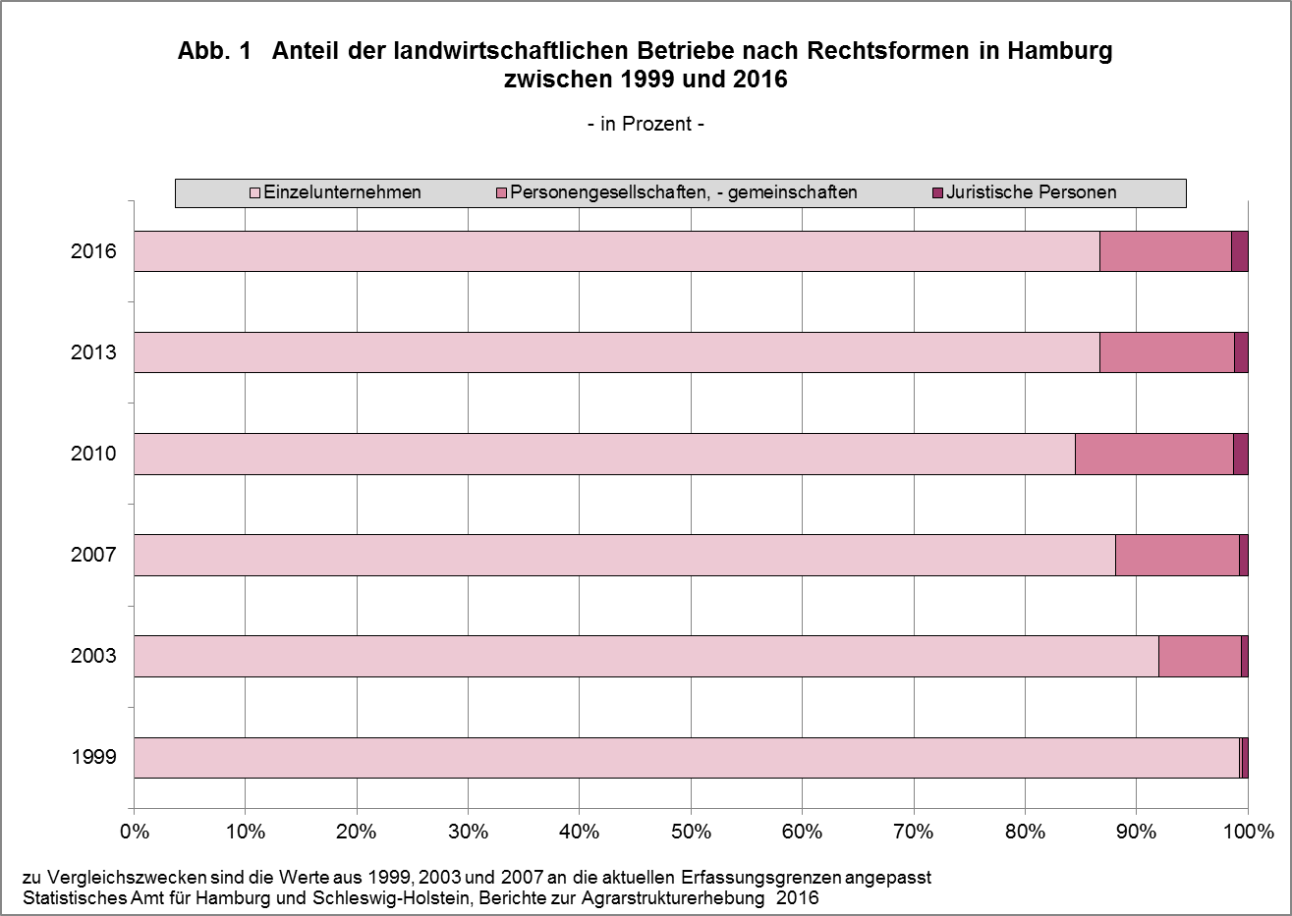

zurück zum Inhalt

Abb. 2 (S.12)
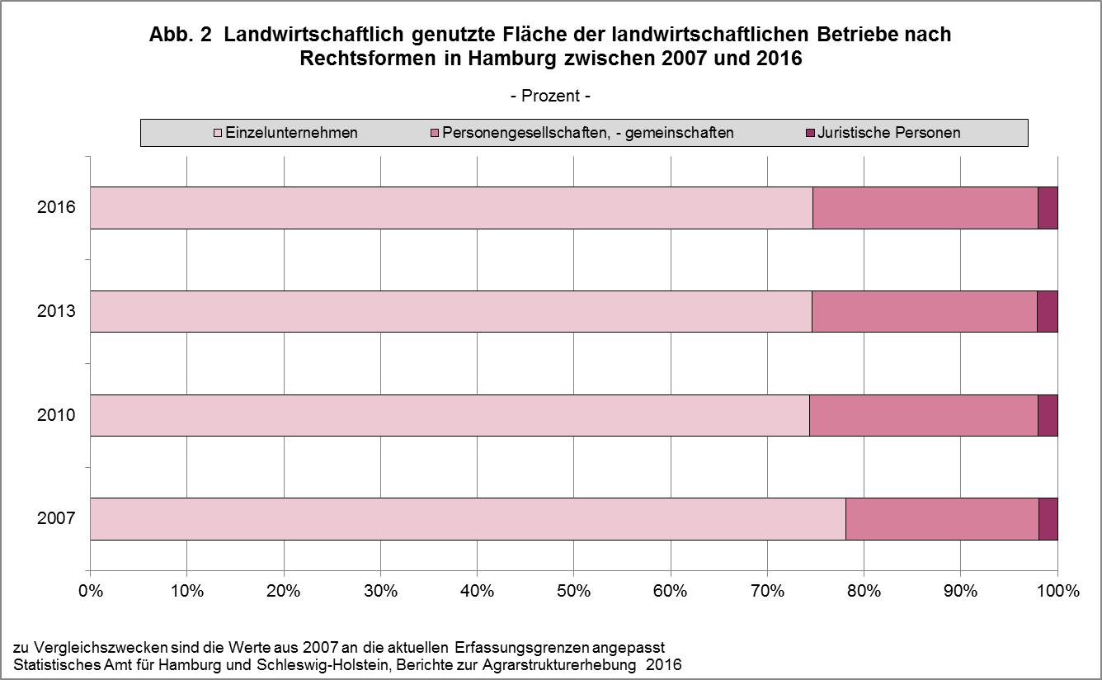

zurück zum Inhalt

Abb. 3 (S.13)
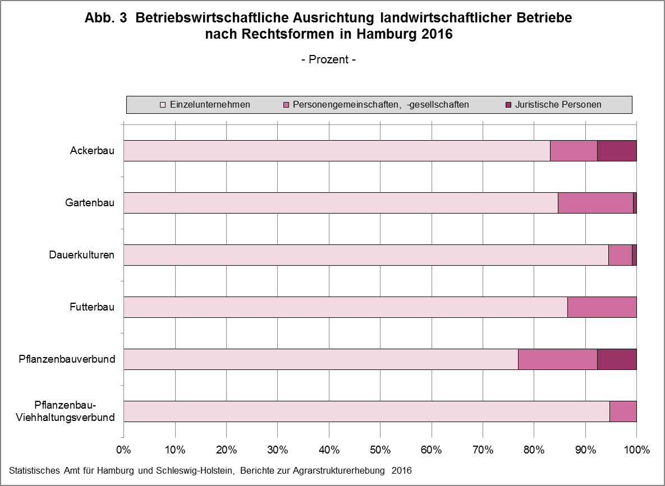

zurück zum Inhalt

Abb. 4 (S. 14)
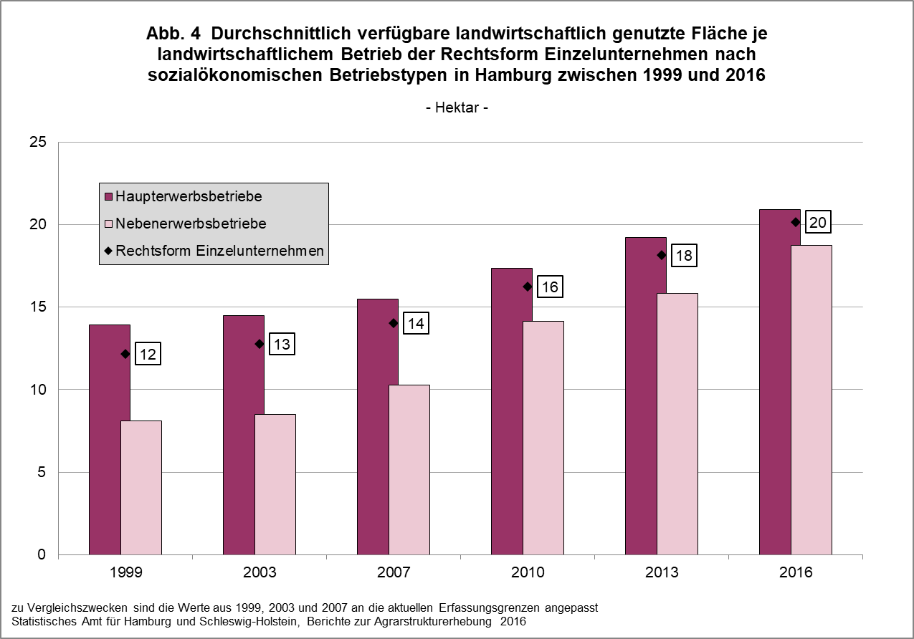

zurück zum Inhalt

Abb. 5a+b (S.29)
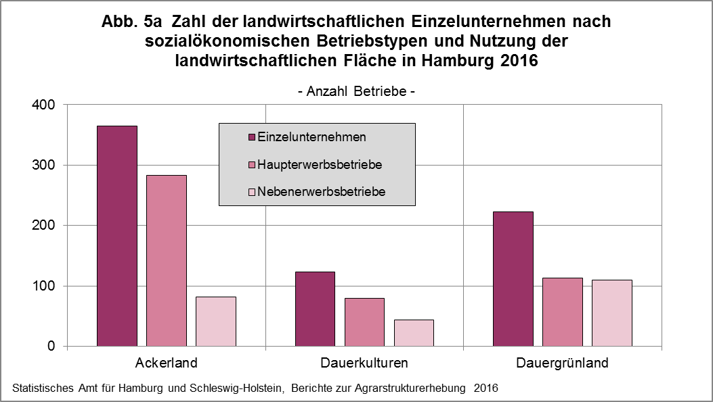

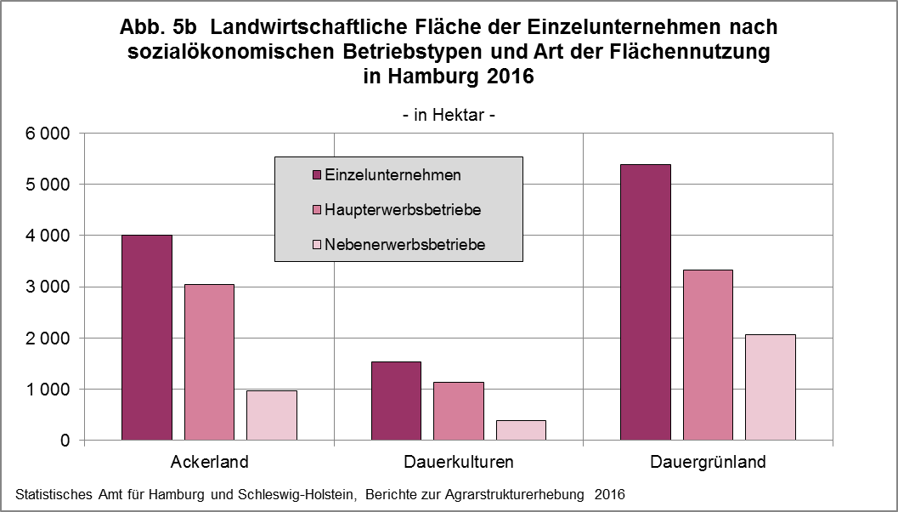

zurück zum Inhalt

Abb. 6 (S.30)
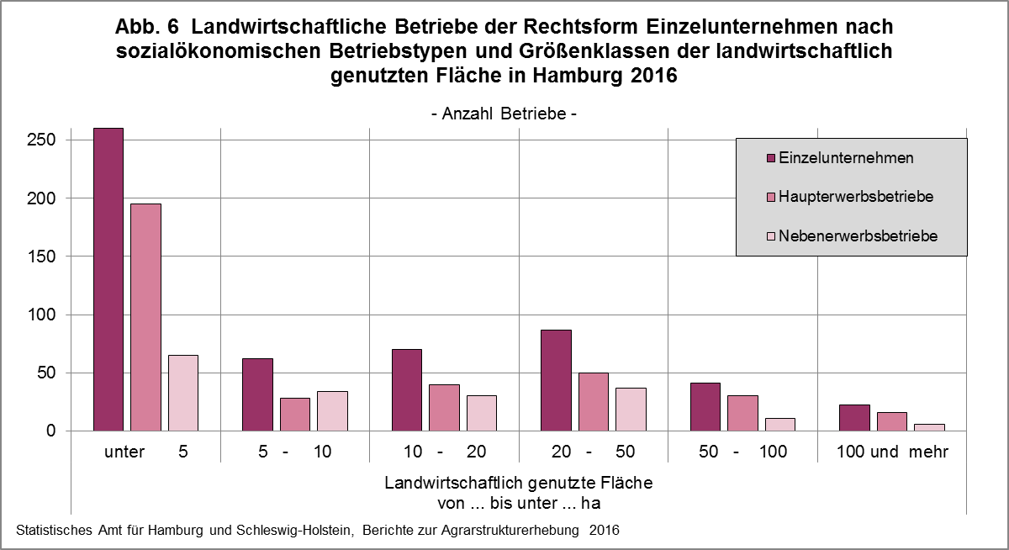

zurück zum Inhalt

Abb. 7 (S.31)
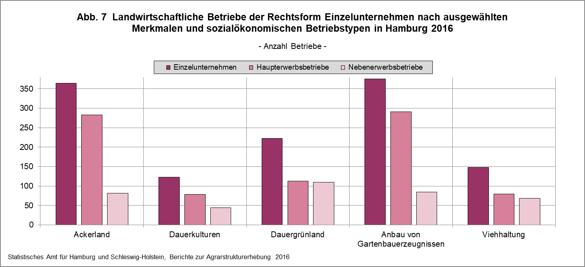

zurück zum Inhalt

Problem: Angaben der Betriebe mit Gartenbauerzeugnissen stammen aus der nicht veröffentlichten
Reprä-Tabelle "Tab. 1911 R-2L-L" - also ein Mischmasch aus T- und R-Tabellen und die Gartenbau-Zahlen sind hier nicht zu finden! 10.7.19 Rei

Abb. 8 (S.40)
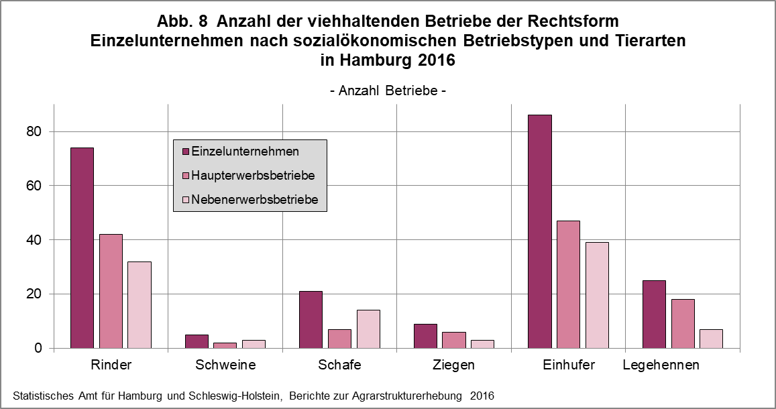

zurück zum Inhalt

Abb. 9 (S.50)
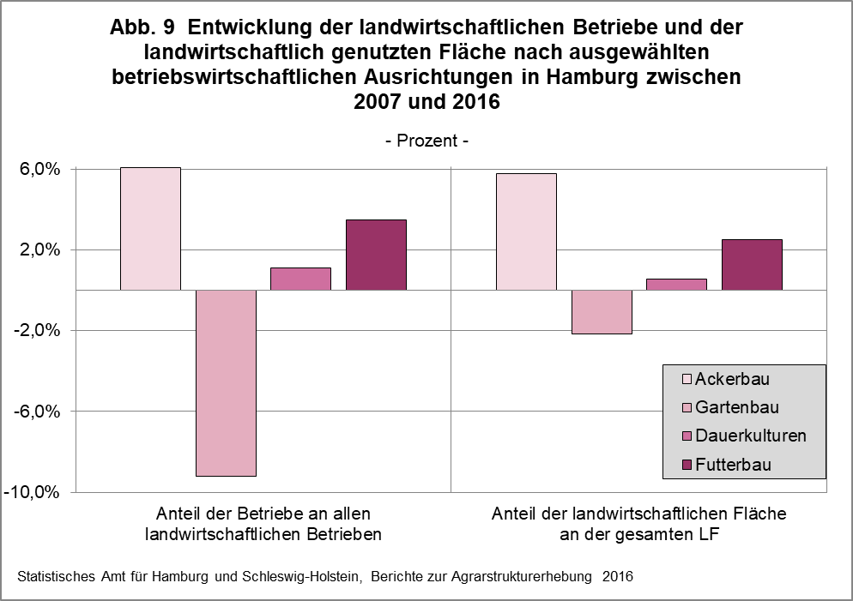

zurück zum Inhalt

Abb. 10 (S.51)
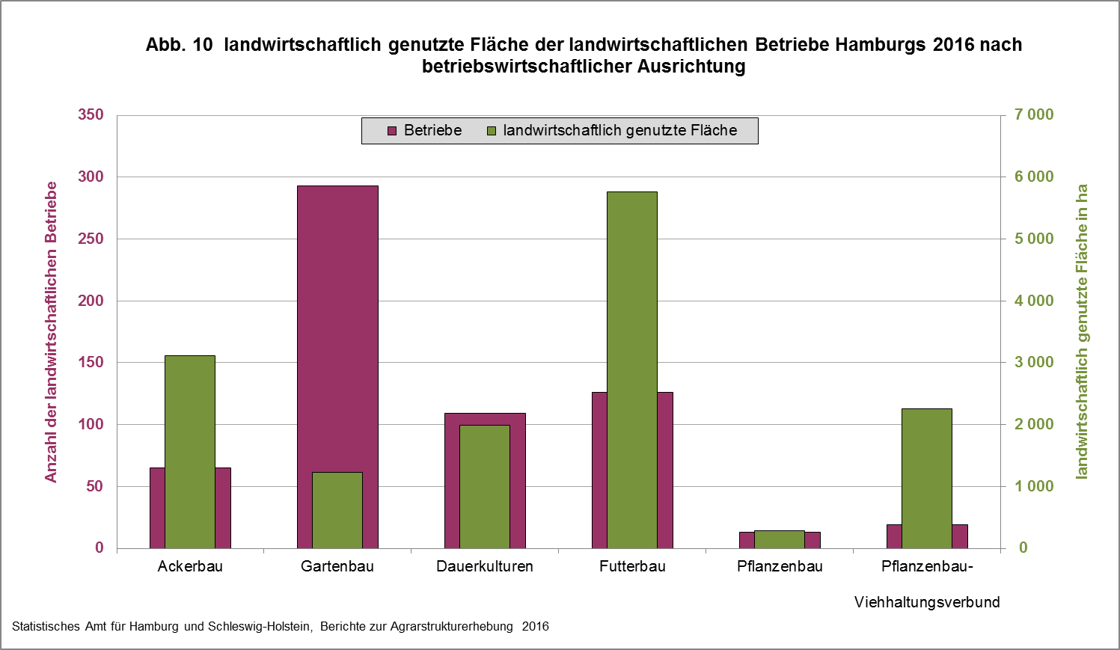

zurück zum Inhalt

